SDV Avaliação de Desempenho
SDV - Avaliação de Desempenho 90° / 180° / 360° |  |  |  |  |  | Sample
Modelo de Decisão:
 | Nome do Template | SDV - Metas e Avaliação de Performance 90° / 180° / 360°
 | Nome da Escala | Beliefs / Job Performance / Horizontal Axis - Final Scale
 | Nome do Mapa de Rota | Mapa de Rota 90° / 180° / 360°
 | Avaliadores Externos | Não
 | Anônimo / Participantes Sugeridos | Anônimo

Definição das Seções
 |  | Elemento | Rótulo dos Campos | Decisões da Configuração | Comments
 | Introdução | Nome da Seção | Introdução
 |  | Texto Introdutório | TBD
 |  | Elemento | Rótulo dos Campos | Decisões da Configuração | Comments
 | Lista de Avaliadores | Nome da Seção | Gerir Avaliadores
 |  | Texto Introdutório | TBD
 |  | Informações do Empregado
 |  | Matricula | Matricula
 |  | Empregado | Empregado
 |  | Cargo | Cargo
 |  | Gestor | Gestor
 |  | Data de Admissão | Data de Admissão
 |  | Tempo na Votorantim | Tempo na Votorantim
 |  | Tempo no Cargo | Tempo no Cargo
 |  | Empresa | Empresa
 |  | Diretoria | Diretoria
 |  | Unidade | Unidade
 |  | Área | Área
 |  | Subárea | Subárea
 |  | Email | Email
 |  | Elemento | Rótulo dos Campos | Decisões da Configuração | Comments
 | Introdução | Nome da Seção | Avaliação de desempenho
 |  | Texto Introdutório | TBD
 |  | Elemento | Rótulo dos Campos | Decisões da Configuração | Comments
 | Metas Individuais | Nome da Seção | Metas Individuais | Para a VM, em Metas, refere-se à metas operacionais/estratégico
 |  | Texto Introdutório
 |  | ID / Nome do plano de metas |  | Plano Metas
 |  | Comentário do Item |  | Não será permitido comentário
 |  | Comentário da Seção |  | Não será permitido comentário
 |  | Adicionar /Remover Item |  | N/A
 |  | Campos Obrigatórios |  | N/A
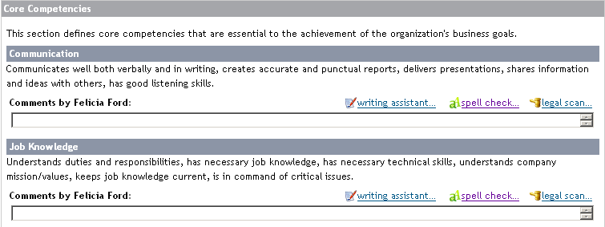
 |  | Elemento | Rótulo dos Campos | Decisões da Configuração
 | Desempenho na Função | Nome da Seção | Desempenho no Trabalho
 |  | Texto Introdutório | TBD
 |  | Tipos de Competência |  | Hard Coded
 |  | Comportamentos |  | Sim
 |  | Peso do Item |  | N/A
 |  | Peso da Seção |  | 1
 |  | Opção de escala |  | Ambos
 |  | Valores da Escala / Rótulos / Ambos |  | Rótulos
 |  | Comentário item |  | Não será permitido comentário
 |  | Comentário Seção | Evidências | Haverá comentário da seção
 |  | Adicionar /Remover Item |  | Não
 |  | Campos Obrigatórios |  | Avaliação do gestor
 |  | Elemento | Rótulo dos Campos | Decisões da Configuração | Comments
 | Crenças | Nome da Seção | Crenças
 |  | Texto Introdutório | TBD
 |  | Tipo de Competência |  | Hard Coded
 |  | Comportamentos |  | Sim
 |  | Peso do Item |  | N/A
 |  | Peso da Seção |  | 1
 |  | Opção de escala |  | Ambos
 |  | Valores da Escala / Rótulos / Ambos |  | Rótulos
 |  | Comentário do Item |  | Não será permitido comentário
 |  | Comentário da Seção | Evidências | Haverá comentário da seção
 |  | Adicionar /Remover Item |  | Não
 |  | Campos Obrigatórios |  | Avaliação do gestor
 |  | Elemento | Rótulo dos Campos | Decisões da Configuração | Comments
 | Seção Customizada | Nome da Seção | Expectativa de Carreira | Esta seção será sincronizada com EP
 |  | Texto Introdutório | Desafios pretendidos, áreas e posíções que gostaria de ocupar em um horizonte de até 5 anos na empresa atual ou em outra empresa da Votorantim
 |  | Comentário da Seção |  | Haverá comentário da seção
 |  | Campos Obrigatórios |  | N/A
 |  | Elemento | Rótulo dos Campos | Decisões da Configuração | Comments
 | Seção Customizada | Nome da Seção | Conclusão da Avaliação | Esta seção será sincronizada com EP
 |  | Texto Introdutório | Considerando a avaliação realizada, aponte: | Deverá trazer popup para sincronização com EP (Destaques da Avaliação)
 |  | Comentário da Seção |  | Não haverá comentário da seção
 |  | Campos Obrigatórios |  | N/A
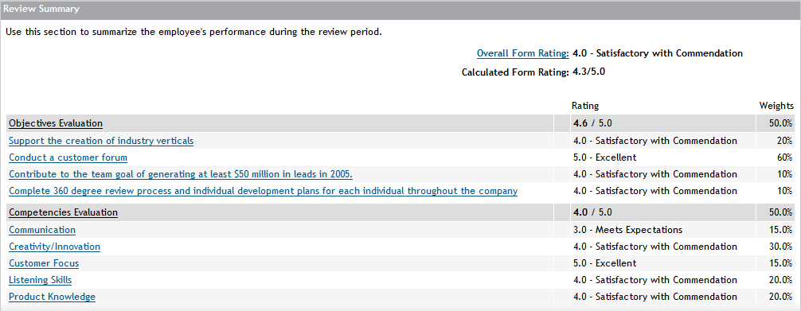
 |  | Elemento | Rótulo dos Campos | Decisões da Configuração | Comments
 | Resumo | Nome da Seção | Resumo
 |  | Texto Introdutório | Verifique aqui a sua avaliação consolidada?
 |  | Escala calculada | Sim
 |  | Escala Manual | Não
 |  | Valores da Escala / Rótulos / Ambos |  | Labels
 |  | Comentário da Seção |  | Não será permitido comentário
 |  | Campos Obrigatórios |  | N/A

Additional Notes:

Iteration 1 Feedback | Date | Request by | Description | [Customer] Comments | [PSC] Comments

Iteration 2 Feedback | Date | Request by | Description | [Customer] Comments | [PSC] Comments

